Calculos_CocomoII
Para estimar el Tamaño funcional del aplicativo web a implementar en una pequeña empresa, se considera el Modo de Desarrollo (Orgánico, Semiacoplado, Empotrado): |  |  |  |  |  |  |  | Organico

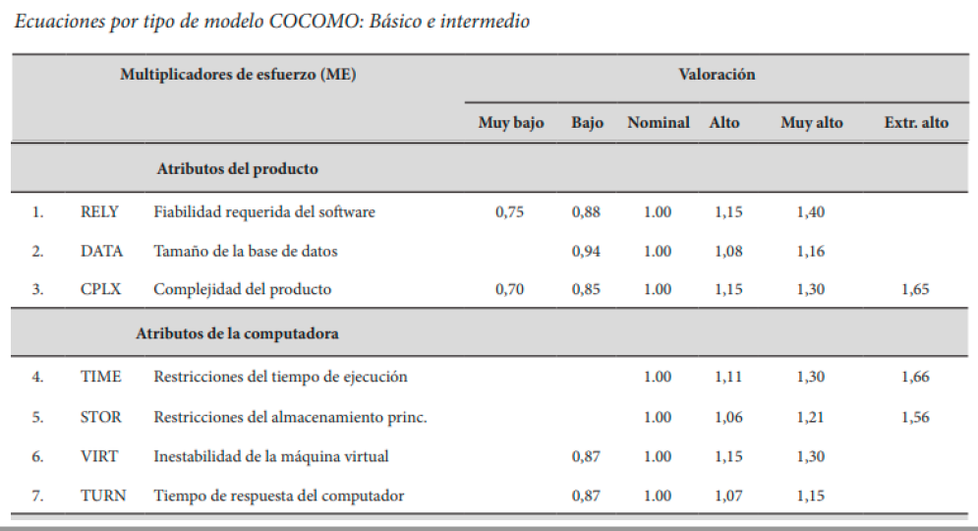
Modo de desarrollo | Requisitos | Tamaño (KLDC) | Complejidad | Personas | Tamaño (LDC)
Organico | Poco rígidos | 7 | Pequeña | Pocas | 7000
Semiacoplado | Poco/medio |  | Medio | Medio
Empotrado | Alto |  | Alto | Alta

Tabla de constantes para modelo Cocomo

Modo de desarrollo | COCOMO Básico a | COCOMO Intermedio A | b | c | d |  | Multiplicadores de esfuerzo (ME) |  | Valoracion (MB, B, Nom,A,MA,EA)
Orgánico | 2.40 | 3.20 | 1.05 | 2.50 | 0.38
Semiacoplado | 3.00 | 3.00 | 1.12 | 2.50 | 0.35 |  | Atributos del producto
Empotrado | 3.60 | 2.80 | 1.20 | 2.50 | 0.32 | 1 | RELY | Fiabilidad requerida del software | Nom | 1.00
 |  |  |  |  |  | 2 | DATA | Tamaño de la base de datos | B | 0.94
 |  |  |  |  |  | 3 | CPLX | Complejidad del producto | B | 0.85
 |  |  |  |  |  |  | Atributos de la computadora
 |  |  |  |  |  | 4 | TIME | Restricciones del tiempo de ejecución | Nom | 1.00
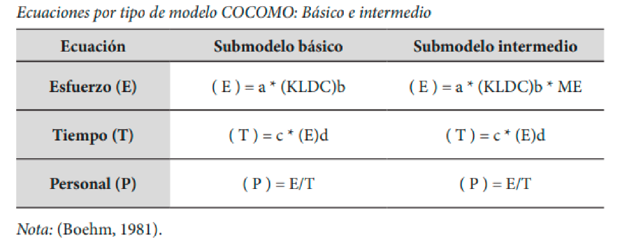
 |  |  |  |  |  | 5 | STOR | Restricciones del almacenamiento princ. | A | 1.06
 |  |  |  |  |  | 6 | VIRT | Inestabilidad de la máquina virtual | Nom | 1.00
 |  |  |  |  |  | 7 | TURN | Tiempo de respuesta del computador | Nom | 1.00
 |  |  |  |  |  |  | Atributos del personal
 |  |  |  |  |  | 8 | ACAP | Capacidad del analista | A | 0.86
 |  |  |  |  |  | 9 | AEXP | Experiencia en la aplicación | A | 0.91
 |  |  |  |  |  | 10 | PCAP | Capacidad de los programadores | A | 0.86
 |  |  |  |  |  | 11 | VEXP | Experiencia en S.O. utilizado | Nom | 1.00
 |  |  |  |  |  | 12 | LEXP | Experiencia en el lenguaje de prog. | A | 0.95
 |  |  |  |  |  |  | Atributos del proyecto
 |  |  |  |  |  | 13 | MODP | Uso de prácticas de programación modernas | Nom | 1.00
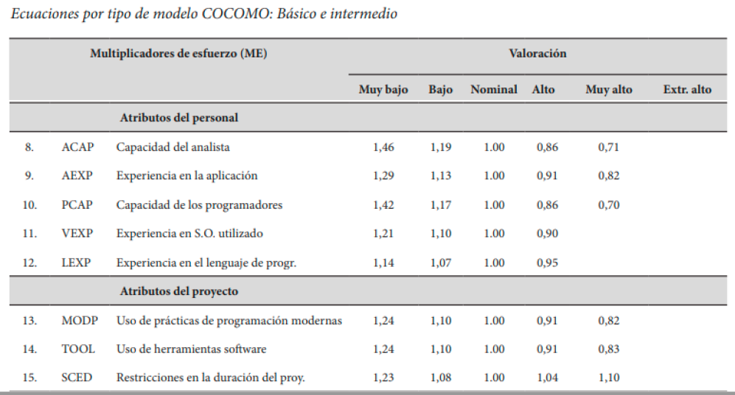
 |  |  |  |  |  | 14 | TOOL | Uso de herramientas software | A | 0.91
Ecuación | Submodelo básico | Submodelo intermedio | Submodelo Detallado |  |  | 15 | SCED | Restricciones en la duración del proxy | Nom | 1.00
Esfuerzo E [PM] | 18.52 | 12.17 | 12.17 |  |  |  |  |  | ME | 0.493
Tiempo (T) [meses] | 7.58 | 6.46 | 6.46
Personal (P) | 2.44 | 1.88 | 1.88

 | Submodelo básico | Submodelo intermedio | Submodelo Detallado
Esfuerzo estimado (PM) | 18.517 | 12.166 | 12.166
Tiempo de desarrollo[meses] | 7.579 | 6.461 | 6.461
Productividad [LDC/PM] | 378.037 | 0.000 | 0.000
N medio de personas [PM/meses] | 2.443 | 1.883 | 1.883

Comparación y Discusión de resultados:

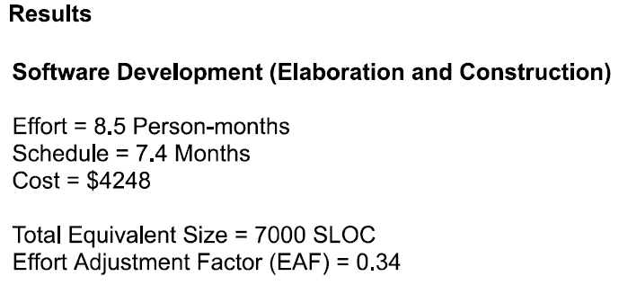
 | Excel |  |  | Herramienta online
Esfuerzo estimado (PM) | 18.517
Tiempo de desarrollo[meses] | 7.579
Productividad [LDC/PM] | 378.037
N medio de personas [PM/meses] | 2.443

Consideraciones: Ambos procedimientos para la estimación de costos toman el tamaño funcional del sistema con 7 KLDC (7000 LDC)
Se utilizaron para la estimaciòn el Modo Desarrollo Orgánico y el submodelo Básico en función del tamano funcional del sistema
Comentarios:
1. Se observa que los valores para el esfuerzo estimado en meses entre los cálculos de la herramienta con el excel son aproximadamente iguales
2. El esfuerzo estimado (PM) calculado en Excel difiere al obtenido con la herramienta online, debido a que para la tabla de Multiplicadores de Esfuerzo sólo se tomaron los atributos màs usados e importantes.
3. La herramienta incluye el cálculo estimado de costos, a diferencia del método con Excel que no toma el costo de los recursos para calcularlo.

